Лист 1
Прайс-лист
МИР ПРЯЖИ

В валюте: руб. (курс 1).
Цены указаны на 07.08.2020

№ | Номенклатура/ Характеристика номенклатуры | Описание | Изображение | Артикул | Цена | Ед. | Остаток | Ссылка на сайт
 | Набор мини-бумаги "Рукоделие" SPCS-1801 Рождественские истории. Мерцание 10.2*15.3 см | Набор мини-бумаги "Рукоделие" SPCS-1801 Рождественские истории. Мерцание 10.2*15.3 см | 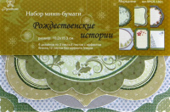 | SPCS-1801 | 73.24 |  |  | Изображение
 | Набор мини-бумаги "Рукоделие" SPCS-1801 Рождественские истории. Мерцание 10.2*15.3 см |  |  |  | 73.24 | шт | 960 | Изображение
 | Набор мини-бумаги "Рукоделие" SPCS-1802 Рождественские истории. Рождество приходит! 10.2*15.3 см | Набор мини-бумаги "Рукоделие" SPCS-1802 Рождественские истории. Рождество приходит! 10.2*15.3 см | 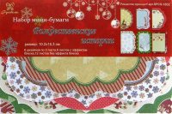 | SPCS-1802 | 73.24 |  |  | Изображение
 | Набор мини-бумаги "Рукоделие" SPCS-1802 Рождественские истории. Рождество приходит! 10.2*15.3 см |  |  |  | 73.24 | шт | 527 | Изображение
 | Набор мини-бумаги "Рукоделие" SPCS-1803 Бабочки 10.2*15.3 см | Набор мини-бумаги "Рукоделие" SPCS-1803 Бабочки 10.2*15.3 см | 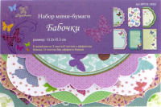 | SPCS-1803 | 73.24 |  |  | Изображение
 | Набор мини-бумаги "Рукоделие" SPCS-1803 Бабочки 10.2*15.3 см |  |  |  | 73.24 | шт | 31 | Изображение
 | Набор мини-бумаги "Рукоделие" SPCS-1804 Любовь 10.2*15.3 см | Набор мини-бумаги "Рукоделие" SPCS-1804 Любовь 10.2*15.3 см | 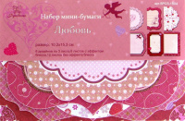 | SPCS-1804 | 73.24 |  |  | Изображение
 | Набор мини-бумаги "Рукоделие" SPCS-1804 Любовь 10.2*15.3 см |  |  |  | 73.24 | шт | 141 | Изображение
 | Набор мини-бумаги "Рукоделие" SPCS-1807 Рождественские истории. Пуансеттия 10.2*15.3 см | Набор мини-бумаги "Рукоделие" SPCS-1807 Рождественские истории. Пуансеттия 10.2*15.3 см | 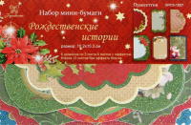 | SPCS-1807 | 73.24 |  |  | Изображение
 | Набор мини-бумаги "Рукоделие" SPCS-1807 Рождественские истории. Пуансеттия 10.2*15.3 см |  |  |  | 73.24 | шт | 370 | Изображение

